Климатические шкафы
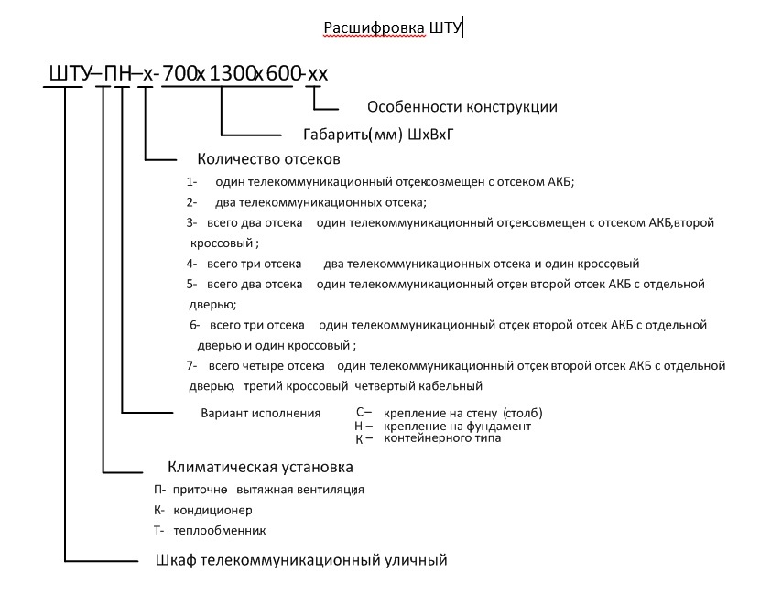
№ | Артикул | Описание продукции | Цена с НДС, руб.
1 |  | ШТУ-КН-1-700х1100х625-ВТ
1.1 |  | Корпус ШТУ-КН-1-700х1100х625-ВТ | Цена предоставляется по запросу
1.2 |  | Вводно распределительное устройство ВРУ-ШТУ-П-02
1.3 |  | Система поддержания климата (Кондиционер Rittal 3302100 300 Вт. Габариты ВхШхГ 550x280x140 мм, Нагреватель с термостатом FLH-T 250, Светильник потолочный с выключателем Slimline Micro 75106 270мм, Переключатель для блокировки кондиционера при открывании двери шкафа)
1.4 |  | Кроссовый оборудование (ШЗ19-1шт., БР19-8-1шт., ПК19-1U-400 -1шт., ОРГ19-5 -3шт., ОКС-1U-S-24/24-FC/APC - 3шт., ПП-24-5е-1U -1шт.)
1.5 |  | Комплект мониторинга систем жизнеобеспечения УСИ-8Е-01
1.6 |  | Система пожаротушения

2 |  | ШТУ-КН-1-750Х1700Х700
2.1 |  | Корпус шкафа климатического ШТУ-КН-1-750Х1700Х700 | Цена предоставляется по запросу
2.2 |  | Вводной щит (ВРЩ)
2.3 |  | Система электропитания (УЭПС-5К 48-8кВт-43-3 (ВЭ) -1шт, Щит распределения нагрузки по напряжению -48V-1шт., Кросс 4U, в комплекте с плинтами ПК10/2-1шт.)
2.4 |  | Климатическое оборудование (Кондиционер охлаждающей мощностью 2500 Вт., обогреватель с терморегулятором 800Вт, Контроллер с интерфейсами: Ethernet, RS485, RS232, GSM-модем, датчик открывания двери ИО 102-16/2, Дымовой извещатель, датчик вибрации, датчик затопления, датчик температуры)

3 |  | ШТУ-КН-1-780х1600х780-РД
3.1 |  | Корпус ШТУ-КН-1-780х1600х780-РД | Цена предоставляется по запросу
3.2 |  | Вводно-распределительное устройство
3.3 |  | Система электропитания ( Система электропитания постоянного токаУЭПС-2К 24/36-33 -1шт., выпрямительныt блоки ВБВ 24/12-2УК-2шт., АКБ Coslight 6-GFM–65X 350х125х226-4шт, Концевой выключатель kz-8104-2шт.)
3.4 |  | Система поддержания климата ( Кондиционер 230В, мощностью на 300 Вт, со встроенным контроллером, Обогреватель FLH-T 400 230V AC, термостат FLZ 530)
3.5 |  | Щит автоматического ввода резерва АВР 16-25А
3.6 |  | Система мониторинга (Датчик пожарный дымовой ИПД-3,1 МК, Датчик вскрытия ИО 102-16/2-2шт.)

4 |  | ШТУ-КН-3-1000х1100х700-РД
4.1 |  | Корпус ШТУ-КН-3-1000х1100х700-РД | Цена предоставляется по запросу
4.2 |  | Вводно-распределительное устройство
4.3 |  | Система электропитания (УЭПС-5К 48/66-22-Т - 1шт., АКБ Coslight 6-GFM-150X (528х125х316мм, 56 кг) - 6 шт., Концевой выключатель kz-8104-3шт.)
4.4 |  | Система поддержания климата (Кондиционер 230В, мощностью на 1000 Вт, со встроенным контроллером., Обогреватель FLH-T 400 230V AC, термостат FLZ 530, Щит автоматического ввода резерва АВР 16-25А)
4.5 |  | Система мониторинга

5 |  | ШТУ-КН-3-1100х2100х800
5.1 | 225142-01 | Корпус ШТУ-КН-3-1100х2100х800 ТИП 3 | Цена предоставляется по запросу
5.2 | 223572-03 | ВРУ-ШТУ-М-03
5.3 | 255106-03 | Система поддержания климата СПК-03 (C20.R10 AC (кондиционер на 2000 Вт, со встроенным контроллером. Встроенный нагреватель 1000 Вт.-1шт., Обогреватель FLH-T 600 230V AC - 1шт., Комплект вентиляторов вытяжных 340 м/куб 220В - 1шт., термостат FLZ 530-1шт.)
5.4 | 255104-02 | Система мониторинга КУБ микро60 в составе: Конвертор DC-DC 48В-12В-1шт, Датчик пожарный дымовой ИПД-3,1 МК-1шт, Датчик вскрытия ИО 102-16/2-2шт, Провод сигнальный AS-CAB002 2x0.22-1шт

6 |  | ШТУ-КН-4-1900х2100х800 ТИП 3.1
6.1 |  | Корпус ШТУ-КН-4-1900х2100х800 | Цена предоставляется по запросу
6.2 |  | ВРУ-ШТУ-П-01
6.3 |  | Система поддержания климата (C20.R10 AC (кондиционер на 2000 Вт, со встроенным контроллером. Встроенный нагреватель 1000 Вт. - 1шт., Обогреватель FLH-T 600 230V AC - 1шт., Комплект вентиляторов вытяжных 340 м/куб 220В - 1шт., термостат FLZ 530 - 1шт.)
6.4 |  | Система мониторинга
6.5 |  | Устройство пожаротушения Bonpet

7 |  | ШТУ-ПН-1-800х2374х800-РД | Цена предоставляется по запросу

8 |  | Шкаф ШТУ-ПН-1-840х2650х450 | Цена предоставляется по запросу

9 |  | ШТУ-ПН-1-850х1900х450-РД | Цена предоставляется по запросу

10 |  | ШТУ-ПС-1-650х650х450-М | Цена предоставляется по запросу

11 |  | ШТУ-ТН-1-750х1500х450-Р | Цена предоставляется по запросу

12 |  | ШТУ-ТН-1-1000х2000х450-РТ | Цена предоставляется по запросу

13 |  | ШТУ-ТС-1-765х1150х350-РТ | Цена предоставляется по запросу

